Figure 21.1
21.1 Distribution et scores des performances en calcul des élèves de CM2 en 1987, 1999, 2007 et 2017
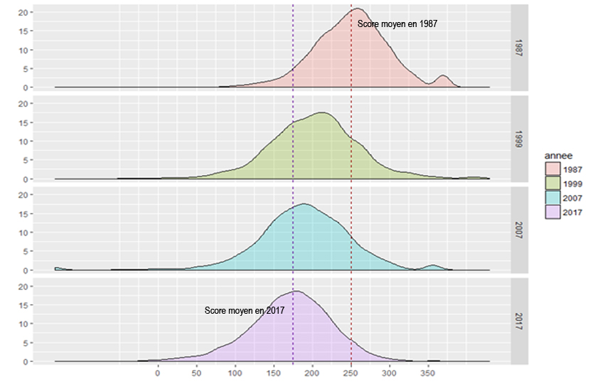

 |  |  |  |  | L’état de l’École 2019 © DEPP
Lecture : les élèves de CM2 en 2017 obtiennent un score moyen de 176 avec un écart-type de 62 alors qu'en 1987, le score moyen des élèves de CM2 était de 250 avec un écart-type de 50.
Champ : France métropolitaine, public.
Source : MENJ-MESRI-DEPP, enquêtes "Lire, écrire, compter" en 1987, 1999, 2007 et 2017

Données
Année | 1987 | 1999 | 2007 | 2017
Score moyen | 250 | 210 | 202 | 176
Ecart-type | 50 | 56 | 58 | 62
≤ 1er décile 1987 | 10 | 34 | 39 | 56
≤ 1er quartile 1987 | 25 | 57 | 62 | 79
≤ médiane 1987 | 50 | 79 | 84 | 93
≥ 3ème quartile 1987 | 25 | 8 | 6 | 2
≥ 9ème décile 1987 | 10 | 4 | 3 | 1

Figure 21.2
21.2 Score moyen des performances en calcul des élèves de CM2 selon le sexe

 |  |  |  |  | L’état de l’École 2019 © DEPP
Lecture : les garçons de CM2 en 2017 obtiennent un score moyen de 177 et les filles de 174.
Champ : France métropolitaine, public.
Source : MENJ-MESRI-DEPP, enquêtes "Lire, écrire, compter" en 1987, 1999, 2007 et 2017

Filles
Année | 1987 | 1999 | 2007 | 2017
Score moyen | 248 | 206 | 199 | 174
Ecart-type | 50 | 56 | 53 | 60
≤ 1er décile 1987 | 10 | 33 | 35 | 56
≤ 1er quartile 1987 | 25 | 53 | 58 | 79
≤ médiane 1987 | 50 | 79 | 81 | 94
≥ 3ème quartile 1987 | 25 | 7 | 8 | 2
≥ 9ème décile 1987 | 10 | 4 | 4 | 1

Garçons
Année | 1987 | 1999 | 2007 | 2017
Score moyen | 251 | 213 | 208 | 177
Ecart-type | 49 | 57 | 58 | 62
≤ 1er décile 1987 | 10 | 35 | 40 | 56
≤ 1er quartile 1987 | 25 | 62 | 65 | 78
≤ médiane 1987 | 50 | 81 | 87 | 94
≥ 3ème quartile 1987 | 25 | 10 | 6 | 2
≥ 9ème décile 1987 | 10 | 5 | 2 | 1

Figure 21.3
21.3 Score moyen des performances en calcul des élèves de CM2 selon les caractéristiques des élèves

 |  |  |  |  | L’état de l’École 2019 © DEPP
Lecture : les élèves de CM2 "à l'heure" en 2017 obtiennent un score moyen de 184 alors que ceux qui sont en retard scolaire ont un score moyen de 130.
Champ : France métropolitaine, public.
Source : MENJ-MESRI-DEPP, enquêtes "Lire, écrire, compter" en 1987, 1999, 2007 et 2017

à l'heure
Année | 1987 | 1999 | 2007 | 2017
Score moyen | 262 | 218 | 210 | 184

en retard
Année | 1987 | 1999 | 2007 | 2017
Score moyen | 226 | 174 | 166 | 130

Figure 21.4
21.4 Score moyen des performances en calcul des élèves de CM2 selon l'origine sociale

 |  |  |  | L’état de l’École 2019 © DEPP
Lecture : Le score moyen d'un élève de CM2 dont le père est agriculteur est de 170 en 2017.
Champ : France métropolitaine, public.
Source : MENJ-MESRI-DEPP, enquêtes "Lire, écrire, compter" en 1987, 1999, 2007 et 2017

Données

pcs | 1987 | 1999 | 2007 | 2017
Agriculteurs exploitants | 255 | 217 | 196 | 170
Artisans, commerçants et chefs d'entreprise | 253 | 220 | 200 | 191
Cadres et professions intéllectuelles supérieures | 278 | 234 | 237 | 206
Professions intermédiaires | 263 | 221 | 209 | 188
Employés | 246 | 211 | 201 | 170
Ouvriers | 238 | 197 | 186 | 166
Retraités | 200 | 181 | 183 | 158
Inactifs | 222 | 188 | 179 | 152
Autre, sans object | 217 | 199 | 173 | 153
Ensemble | 250 | 210 | 202 | 176

